Questão 8
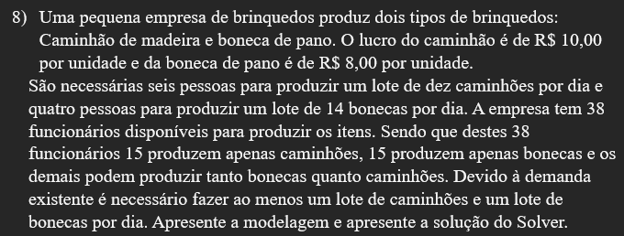

 |  | Fórmula objetivo | Pessoas que sabem fazer caminhão | Pessoas que sabem fazer boneca de pano | Fórmula para pessoas | Quantidade minima de caminhão e boneca
Caminhão | Boneca | 10*10*C+8*14*B | 6*C >= 15 | 4*B >= 15 | 6*C + 4*B <= 38 | C, B >= 1
3 | 5 | 860 | 18 | 20 | 38 | 1

A combinação de melhor lucro será de 3 lotes de caminhão e 5 lotes de Bonecas. Produzindo 30 caminhões e 70 bonecas. Lucro R$ 860,00

Aluno Luiz Henrique Martendal

Questão 9
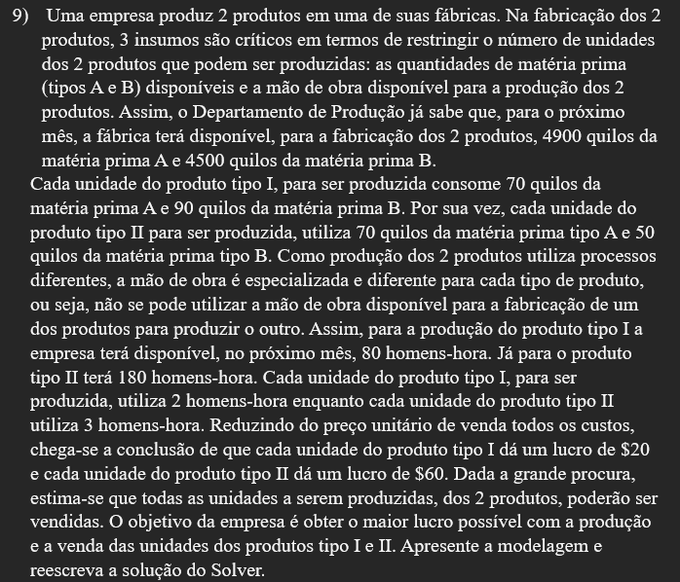
 |  | Fórmula objetivo | Restrição de matéria prima A | Restrição de matéria prima B
Produto 1 = X1 | Produto 2 = X2 | 20*X1+60*X2 | 70*X1+70*X2 <= 4900 | 90*X1+50*X2 <= 4500
10 | 60 | 3800 | 4900 | 3900

 |  |  | Restrição homens hora produto 1 | Restrição homens hora produto 1
 |  |  | 2*X1 <= 80 | 3*X2 <= 180
 |  |  | 20 | 180

 |  |  | X1, X2 >= 0
 |  |  | 0

A combinação de melhor lucro será 10 para produto 1 e 60 para produto 2. Com um lucro de R$ 860,00

